Sheet1
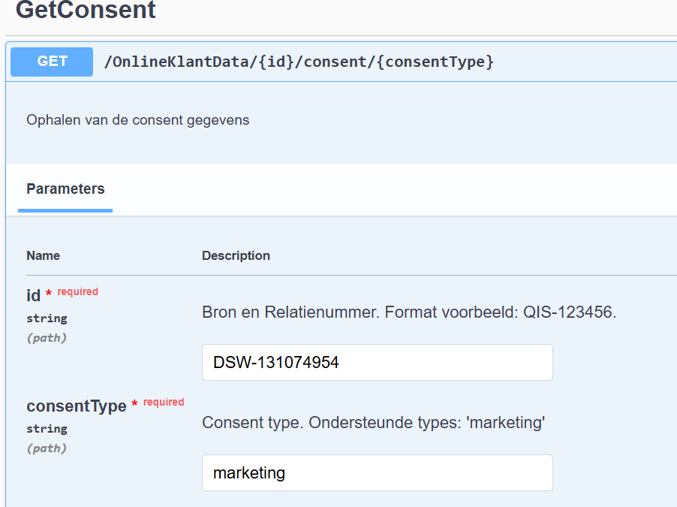
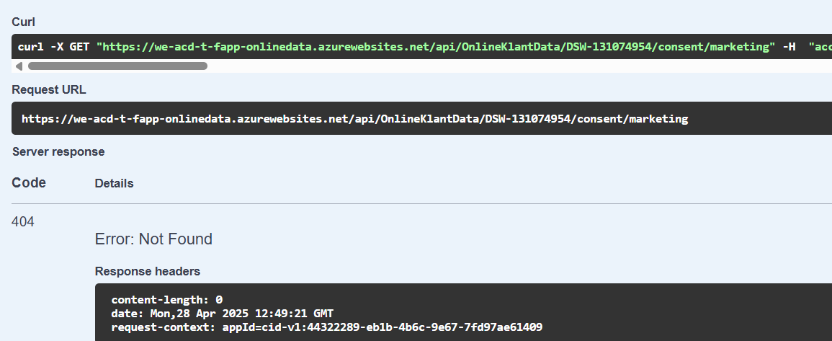
In MDM:
Match Cluster | ID | $UID | Name | Code | $EnterDTM | $EnterUserID | $LastChgDTM | $LastChgUserID | $RecordAvatar | $LastChgDataTransactionID | $LastChgTypeID | Relatienummer | Bronsysteem | Naam | Voorletters | EersteVoorletter | Voorvoegsels | Geslacht | Geboortedatum | Overlijdensdatum | WoonStraat | WoonHuisnummer | WoonHuisnummertoevoeging | WoonPlaats | WoonPostcode | WoonLand | WoonBuitenlandAdresRegel1 | WoonBuitenlandAdresRegel2 | WoonBuitenlandAdresRegel3 | WoonIngangsdatumAdres | PostStraat | PostHuisnummer | PostHuisnummertoevoeging | PostPlaats | PostPostcode | PostLand | PostBuitenlandAdresRegel1 | PostBuitenlandAdresRegel2 | PostBuitenlandAdresRegel3 | PostIngangsdatumAdres | GeheimAdres | Mobiel | TweedeTelefoonnummer | Emailadres | Mutatiedatum | ConsentDigitaal | DatumConsentDigitaal | ConsentMarketing | DatumConsentMarketing | ConsentBRP | DatumConsentBRP | Partychainid | BRP | Model Confidence | Match Status | Match Cluster | Match Member | Match Strategy | Match DateTime | Match MultiGroup | Match User | Golden Record | Proposed Count | Approved Count | ActiefContract | Oorsprong | OorsprongGeboortedatum | OorsprongPostadres | OorsprongWoonadres | OorsprongMobiel | OorsprongGeslacht | OorsprongOverlijdensdatum | OorsprongNaamVoorVoegsels | OorsprongEmailadres | OorsprongVoorletters | LastChgDTMOverlijdensdatum | LastChgDTMPostadres | LastChgDTMGeboortedatum | LastChgDTMVoorletters | LastChgDTMNaamVoorvoegsels | LastChgDTMEmailadres | LastChgDTMMobiel | LastChgDTMGeslacht | LastChgDTMWoonadres | Tweeling
17064072 | 20973531 | 15B07BCF-7020-46DC-A621-FD2109935DE4 | FKH Hartanto | DSW-131074954 | 2024-01-30 09:49:17.763 | 27 | 2024-11-22 21:58:42.610 | 29 | NULL | 1117373 | 2 | 131074954 | 6 | Hartanto | FKH | F | NULL | 1 | 2002-05-16 | NULL | Marienpoelstraat | 39 | NULL | LEIDEN | 2334CX | 216 | NULL | NULL | NULL | 2023-06-19 | NULL | NULL | NULL | NULL | NULL | NULL | NULL | NULL | NULL | NULL | NULL | NULL | NULL | NULL | 2024-11-21 00:00:00.000 | NULL | NULL | NULL | NULL | NULL | NULL | 31313371 | 1 | NULL | 7 | 17064072 | NULL | MatchInitialLoad | 2024-01-31 13:58:31.683 | NULL | NULL | 23672293 | NULL | NULL | 2 | 2 | 2 | 2 | 2 | 2 | 2 | 2 | 2 | 2 | 2 | 2024-01-01 00:00:00.000 | 2024-08-29 08:19:17.290 | 2024-08-29 08:19:17.290 | 2024-11-22 21:58:41.943 | 2024-08-29 08:19:17.290 | 2024-01-01 00:00:00.000 | 2024-01-01 00:00:00.000 | 2024-08-29 08:19:17.290 | 2024-08-29 08:19:17.290 | NULL
17064072 | 25596155 | 7E746455-BEF2-49C3-A1F9-5DC6A72895FB | F.K.H. Hartanto | SSP-215BDACD-847A-EE11-8179-6045BD895B19 | 2024-02-01 12:32:33.213 | 17 | 2024-08-29 07:56:51.150 | 8 | NULL | 932749 | 2 | 215bdacd-847a-ee11-8179-6045bd895b19 | 15 | Hartanto | F.K.H. | F | NULL | 1 | 2002-05-16 | NULL | Marienpoelstraat | 39 | NULL | LEIDEN | 2334CX | 216 | NULL | NULL | NULL | 2023-06-19 | NULL | NULL | NULL | NULL | NULL | NULL | NULL | NULL | NULL | NULL | NULL | NULL | NULL | NULL | 2024-02-01 12:32:32.000 | NULL | NULL | NULL | NULL | NULL | NULL | NULL | 1 | 10,000 | 3 | 17064072 | NULL | MatchInitialLoad | 2024-02-01 12:32:32.000 | NULL | NULL | 23672293 | NULL | NULL | NULL | 2 | 2 | 2 | 2 | 2 | 2 | 2 | 2 | 2 | 2 | 2024-01-01 00:00:00.000 | 2024-08-29 07:56:45.127 | 2024-08-29 07:56:45.127 | 2024-08-29 07:56:45.127 | 2024-08-29 07:56:45.127 | 2024-01-01 00:00:00.000 | 2024-01-01 00:00:00.000 | 2024-08-29 07:56:45.127 | 2024-08-29 07:56:45.127 | NULL
17064072 | 23672293 | 4BA91B31-1FB1-4135-A20D-0685A8EBC168 | FKH Hartanto | MDM-17064072 | 2024-01-31 21:24:14.563 | 8 | 2024-11-22 21:59:08.940 | 29 | NULL | 1117413 | 2 | NULL | 18 | Hartanto | FKH | NULL | NULL | 1 | 2002-05-16 | NULL | Marienpoelstraat | 39 | NULL | LEIDEN | 2334CX | 216 | NULL | NULL | NULL | 2023-06-19 | NULL | NULL | NULL | NULL | NULL | NULL | NULL | NULL | NULL | NULL | NULL | NULL | NULL | NULL | NULL | NULL | NULL | NULL | NULL | NULL | NULL | NULL | 1 | NULL | 2 | 17064072 | NULL | MatchInitialLoad | 2024-01-31 21:19:03.816 | NULL | NULL | NULL | 0 | 2 | NULL | NULL | NULL | NULL | NULL | NULL | NULL | NULL | NULL | NULL | NULL | NULL | NULL | NULL | NULL | NULL | NULL | NULL | NULL | NULL | NULL

